coords
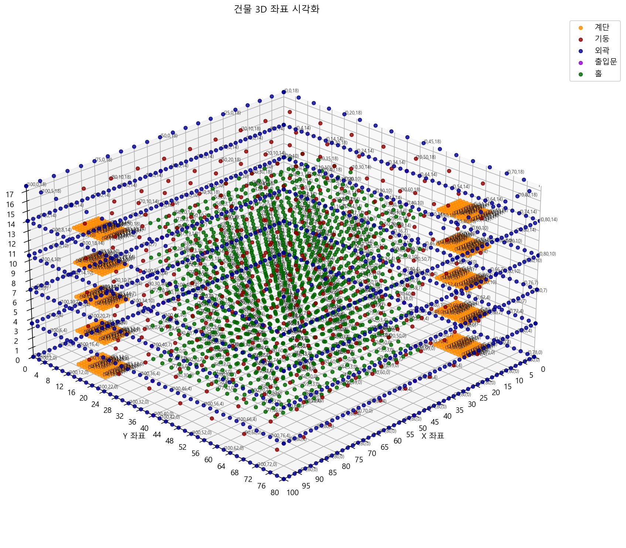
x | y | z | type | 시각화 결과
0 | 0 | 0 | 외곽
0 | 80 | 0 | 외곽
2 | 0 | 0 | 외곽
2 | 80 | 0 | 외곽
4 | 0 | 0 | 외곽
4 | 80 | 0 | 외곽
6 | 0 | 0 | 외곽
6 | 80 | 0 | 외곽
8 | 0 | 0 | 외곽
8 | 80 | 0 | 외곽
10 | 0 | 0 | 외곽
10 | 80 | 0 | 외곽
12 | 0 | 0 | 외곽
12 | 80 | 0 | 외곽
14 | 0 | 0 | 외곽
14 | 80 | 0 | 외곽
16 | 0 | 0 | 외곽
16 | 80 | 0 | 외곽
18 | 0 | 0 | 외곽
18 | 80 | 0 | 외곽
20 | 0 | 0 | 외곽
20 | 80 | 0 | 외곽
22 | 0 | 0 | 외곽
22 | 80 | 0 | 외곽
24 | 0 | 0 | 외곽
24 | 80 | 0 | 외곽
26 | 0 | 0 | 외곽
26 | 80 | 0 | 외곽
28 | 0 | 0 | 외곽
28 | 80 | 0 | 외곽
30 | 0 | 0 | 외곽
30 | 80 | 0 | 외곽
32 | 0 | 0 | 외곽
32 | 80 | 0 | 외곽
34 | 0 | 0 | 외곽
34 | 80 | 0 | 외곽
36 | 0 | 0 | 외곽
36 | 80 | 0 | 외곽
38 | 0 | 0 | 외곽
38 | 80 | 0 | 외곽
40 | 0 | 0 | 외곽
40 | 80 | 0 | 외곽
42 | 0 | 0 | 외곽
42 | 80 | 0 | 외곽
44 | 0 | 0 | 외곽
44 | 80 | 0 | 외곽
46 | 0 | 0 | 외곽
46 | 80 | 0 | 외곽
48 | 0 | 0 | 외곽
48 | 80 | 0 | 외곽
50 | 0 | 0 | 외곽
50 | 80 | 0 | 외곽
52 | 0 | 0 | 외곽
52 | 80 | 0 | 외곽
54 | 0 | 0 | 외곽
54 | 80 | 0 | 외곽
56 | 0 | 0 | 외곽
56 | 80 | 0 | 외곽
58 | 0 | 0 | 외곽
58 | 80 | 0 | 외곽
60 | 0 | 0 | 외곽
60 | 80 | 0 | 외곽
62 | 0 | 0 | 외곽
62 | 80 | 0 | 외곽
64 | 0 | 0 | 외곽
64 | 80 | 0 | 외곽
66 | 0 | 0 | 외곽
66 | 80 | 0 | 외곽
68 | 0 | 0 | 외곽
68 | 80 | 0 | 외곽
70 | 0 | 0 | 외곽
70 | 80 | 0 | 외곽
72 | 0 | 0 | 외곽
72 | 80 | 0 | 외곽
74 | 0 | 0 | 외곽
74 | 80 | 0 | 외곽
76 | 0 | 0 | 외곽
76 | 80 | 0 | 외곽
78 | 0 | 0 | 외곽
78 | 80 | 0 | 외곽
80 | 0 | 0 | 외곽
80 | 80 | 0 | 외곽
82 | 0 | 0 | 외곽
82 | 80 | 0 | 외곽
84 | 0 | 0 | 외곽
84 | 80 | 0 | 외곽
86 | 0 | 0 | 외곽
86 | 80 | 0 | 외곽
88 | 0 | 0 | 외곽
88 | 80 | 0 | 외곽
90 | 0 | 0 | 외곽
90 | 80 | 0 | 외곽
92 | 0 | 0 | 외곽
92 | 80 | 0 | 외곽
94 | 0 | 0 | 외곽
94 | 80 | 0 | 외곽
96 | 0 | 0 | 외곽
96 | 80 | 0 | 외곽
98 | 0 | 0 | 외곽
98 | 80 | 0 | 외곽
100 | 0 | 0 | 외곽
100 | 80 | 0 | 외곽
0 | 0 | 0 | 외곽
100 | 0 | 0 | 외곽
0 | 2 | 0 | 외곽
100 | 2 | 0 | 외곽
0 | 4 | 0 | 외곽
100 | 4 | 0 | 외곽
0 | 6 | 0 | 외곽
100 | 6 | 0 | 외곽
0 | 8 | 0 | 외곽
100 | 8 | 0 | 외곽
0 | 10 | 0 | 외곽
100 | 10 | 0 | 외곽
0 | 12 | 0 | 외곽
100 | 12 | 0 | 외곽
0 | 14 | 0 | 외곽
100 | 14 | 0 | 외곽
0 | 16 | 0 | 외곽
100 | 16 | 0 | 외곽
0 | 18 | 0 | 외곽
100 | 18 | 0 | 외곽
0 | 20 | 0 | 외곽
100 | 20 | 0 | 외곽
0 | 22 | 0 | 외곽
100 | 22 | 0 | 외곽
0 | 24 | 0 | 외곽
100 | 24 | 0 | 외곽
0 | 26 | 0 | 외곽
100 | 26 | 0 | 외곽
0 | 28 | 0 | 외곽
100 | 28 | 0 | 외곽
0 | 30 | 0 | 외곽
100 | 30 | 0 | 외곽
0 | 32 | 0 | 외곽
100 | 32 | 0 | 외곽
0 | 34 | 0 | 외곽
100 | 34 | 0 | 외곽
0 | 36 | 0 | 외곽
100 | 36 | 0 | 외곽
0 | 38 | 0 | 외곽
100 | 38 | 0 | 외곽
0 | 40 | 0 | 외곽
100 | 40 | 0 | 외곽
0 | 42 | 0 | 외곽
100 | 42 | 0 | 외곽
0 | 44 | 0 | 외곽
100 | 44 | 0 | 외곽
0 | 46 | 0 | 외곽
100 | 46 | 0 | 외곽
0 | 48 | 0 | 외곽
100 | 48 | 0 | 외곽
0 | 50 | 0 | 외곽
100 | 50 | 0 | 외곽
0 | 52 | 0 | 외곽
100 | 52 | 0 | 외곽
0 | 54 | 0 | 외곽
100 | 54 | 0 | 외곽
0 | 56 | 0 | 외곽
100 | 56 | 0 | 외곽
0 | 58 | 0 | 외곽
100 | 58 | 0 | 외곽
0 | 60 | 0 | 외곽
100 | 60 | 0 | 외곽
0 | 62 | 0 | 외곽
100 | 62 | 0 | 외곽
0 | 64 | 0 | 외곽
100 | 64 | 0 | 외곽
0 | 66 | 0 | 외곽
100 | 66 | 0 | 외곽
0 | 68 | 0 | 외곽
100 | 68 | 0 | 외곽
0 | 70 | 0 | 외곽
100 | 70 | 0 | 외곽
0 | 72 | 0 | 외곽
100 | 72 | 0 | 외곽
0 | 74 | 0 | 외곽
100 | 74 | 0 | 외곽
0 | 76 | 0 | 외곽
100 | 76 | 0 | 외곽
0 | 78 | 0 | 외곽
100 | 78 | 0 | 외곽
0 | 80 | 0 | 외곽
100 | 80 | 0 | 외곽
10 | 10 | 0 | 기둥
10 | 20 | 0 | 기둥
10 | 30 | 0 | 기둥
10 | 40 | 0 | 기둥
10 | 50 | 0 | 기둥
10 | 60 | 0 | 기둥
10 | 70 | 0 | 기둥
20 | 10 | 0 | 기둥
20 | 20 | 0 | 기둥
20 | 30 | 0 | 기둥
20 | 40 | 0 | 기둥
20 | 50 | 0 | 기둥
20 | 60 | 0 | 기둥
20 | 70 | 0 | 기둥
30 | 10 | 0 | 기둥
30 | 20 | 0 | 기둥
30 | 30 | 0 | 기둥
30 | 40 | 0 | 기둥
30 | 50 | 0 | 기둥
30 | 60 | 0 | 기둥
30 | 70 | 0 | 기둥
40 | 10 | 0 | 기둥
40 | 20 | 0 | 기둥
40 | 30 | 0 | 기둥
40 | 40 | 0 | 기둥
40 | 50 | 0 | 기둥
40 | 60 | 0 | 기둥
40 | 70 | 0 | 기둥
50 | 10 | 0 | 기둥
50 | 20 | 0 | 기둥
50 | 30 | 0 | 기둥
50 | 40 | 0 | 기둥
50 | 50 | 0 | 기둥
50 | 60 | 0 | 기둥
50 | 70 | 0 | 기둥
60 | 10 | 0 | 기둥
60 | 20 | 0 | 기둥
60 | 30 | 0 | 기둥
60 | 40 | 0 | 기둥
60 | 50 | 0 | 기둥
60 | 60 | 0 | 기둥
60 | 70 | 0 | 기둥
70 | 10 | 0 | 기둥
70 | 20 | 0 | 기둥
70 | 30 | 0 | 기둥
70 | 40 | 0 | 기둥
70 | 50 | 0 | 기둥
70 | 60 | 0 | 기둥
70 | 70 | 0 | 기둥
80 | 10 | 0 | 기둥
80 | 20 | 0 | 기둥
80 | 30 | 0 | 기둥
80 | 40 | 0 | 기둥
80 | 50 | 0 | 기둥
80 | 60 | 0 | 기둥
80 | 70 | 0 | 기둥
90 | 10 | 0 | 기둥
90 | 20 | 0 | 기둥
90 | 30 | 0 | 기둥
90 | 40 | 0 | 기둥
90 | 50 | 0 | 기둥
90 | 60 | 0 | 기둥
90 | 70 | 0 | 기둥
20 | 20 | 0 | 홀
20 | 23 | 0 | 홀
20 | 26 | 0 | 홀
20 | 29 | 0 | 홀
20 | 32 | 0 | 홀
20 | 35 | 0 | 홀
20 | 38 | 0 | 홀
20 | 41 | 0 | 홀
20 | 44 | 0 | 홀
20 | 47 | 0 | 홀
20 | 50 | 0 | 홀
20 | 53 | 0 | 홀
20 | 56 | 0 | 홀
20 | 59 | 0 | 홀
23 | 20 | 0 | 홀
23 | 23 | 0 | 홀
23 | 26 | 0 | 홀
23 | 29 | 0 | 홀
23 | 32 | 0 | 홀
23 | 35 | 0 | 홀
23 | 38 | 0 | 홀
23 | 41 | 0 | 홀
23 | 44 | 0 | 홀
23 | 47 | 0 | 홀
23 | 50 | 0 | 홀
23 | 53 | 0 | 홀
23 | 56 | 0 | 홀
23 | 59 | 0 | 홀
26 | 20 | 0 | 홀
26 | 23 | 0 | 홀
26 | 26 | 0 | 홀
26 | 29 | 0 | 홀
26 | 32 | 0 | 홀
26 | 35 | 0 | 홀
26 | 38 | 0 | 홀
26 | 41 | 0 | 홀
26 | 44 | 0 | 홀
26 | 47 | 0 | 홀
26 | 50 | 0 | 홀
26 | 53 | 0 | 홀
26 | 56 | 0 | 홀
26 | 59 | 0 | 홀
29 | 20 | 0 | 홀
29 | 23 | 0 | 홀
29 | 26 | 0 | 홀
29 | 29 | 0 | 홀
29 | 32 | 0 | 홀
29 | 35 | 0 | 홀
29 | 38 | 0 | 홀
29 | 41 | 0 | 홀
29 | 44 | 0 | 홀
29 | 47 | 0 | 홀
29 | 50 | 0 | 홀
29 | 53 | 0 | 홀
29 | 56 | 0 | 홀
29 | 59 | 0 | 홀
32 | 20 | 0 | 홀
32 | 23 | 0 | 홀
32 | 26 | 0 | 홀
32 | 29 | 0 | 홀
32 | 32 | 0 | 홀
32 | 35 | 0 | 홀
32 | 38 | 0 | 홀
32 | 41 | 0 | 홀
32 | 44 | 0 | 홀
32 | 47 | 0 | 홀
32 | 50 | 0 | 홀
32 | 53 | 0 | 홀
32 | 56 | 0 | 홀
32 | 59 | 0 | 홀
35 | 20 | 0 | 홀
35 | 23 | 0 | 홀
35 | 26 | 0 | 홀
35 | 29 | 0 | 홀
35 | 32 | 0 | 홀
35 | 35 | 0 | 홀
35 | 38 | 0 | 홀
35 | 41 | 0 | 홀
35 | 44 | 0 | 홀
35 | 47 | 0 | 홀
35 | 50 | 0 | 홀
35 | 53 | 0 | 홀
35 | 56 | 0 | 홀
35 | 59 | 0 | 홀
38 | 20 | 0 | 홀
38 | 23 | 0 | 홀
38 | 26 | 0 | 홀
38 | 29 | 0 | 홀
38 | 32 | 0 | 홀
38 | 35 | 0 | 홀
38 | 38 | 0 | 홀
38 | 41 | 0 | 홀
38 | 44 | 0 | 홀
38 | 47 | 0 | 홀
38 | 50 | 0 | 홀
38 | 53 | 0 | 홀
38 | 56 | 0 | 홀
38 | 59 | 0 | 홀
41 | 20 | 0 | 홀
41 | 23 | 0 | 홀
41 | 26 | 0 | 홀
41 | 29 | 0 | 홀
41 | 32 | 0 | 홀
41 | 35 | 0 | 홀
41 | 38 | 0 | 홀
41 | 41 | 0 | 홀
41 | 44 | 0 | 홀
41 | 47 | 0 | 홀
41 | 50 | 0 | 홀
41 | 53 | 0 | 홀
41 | 56 | 0 | 홀
41 | 59 | 0 | 홀
44 | 20 | 0 | 홀
44 | 23 | 0 | 홀
44 | 26 | 0 | 홀
44 | 29 | 0 | 홀
44 | 32 | 0 | 홀
44 | 35 | 0 | 홀
44 | 38 | 0 | 홀
44 | 41 | 0 | 홀
44 | 44 | 0 | 홀
44 | 47 | 0 | 홀
44 | 50 | 0 | 홀
44 | 53 | 0 | 홀
44 | 56 | 0 | 홀
44 | 59 | 0 | 홀
47 | 20 | 0 | 홀
47 | 23 | 0 | 홀
47 | 26 | 0 | 홀
47 | 29 | 0 | 홀
47 | 32 | 0 | 홀
47 | 35 | 0 | 홀
47 | 38 | 0 | 홀
47 | 41 | 0 | 홀
47 | 44 | 0 | 홀
47 | 47 | 0 | 홀
47 | 50 | 0 | 홀
47 | 53 | 0 | 홀
47 | 56 | 0 | 홀
47 | 59 | 0 | 홀
50 | 20 | 0 | 홀
50 | 23 | 0 | 홀
50 | 26 | 0 | 홀
50 | 29 | 0 | 홀
50 | 32 | 0 | 홀
50 | 35 | 0 | 홀
50 | 38 | 0 | 홀
50 | 41 | 0 | 홀
50 | 44 | 0 | 홀
50 | 47 | 0 | 홀
50 | 50 | 0 | 홀
50 | 53 | 0 | 홀
50 | 56 | 0 | 홀
50 | 59 | 0 | 홀
53 | 20 | 0 | 홀
53 | 23 | 0 | 홀
53 | 26 | 0 | 홀
53 | 29 | 0 | 홀
53 | 32 | 0 | 홀
53 | 35 | 0 | 홀
53 | 38 | 0 | 홀
53 | 41 | 0 | 홀
53 | 44 | 0 | 홀
53 | 47 | 0 | 홀
53 | 50 | 0 | 홀
53 | 53 | 0 | 홀
53 | 56 | 0 | 홀
53 | 59 | 0 | 홀
56 | 20 | 0 | 홀
56 | 23 | 0 | 홀
56 | 26 | 0 | 홀
56 | 29 | 0 | 홀
56 | 32 | 0 | 홀
56 | 35 | 0 | 홀
56 | 38 | 0 | 홀
56 | 41 | 0 | 홀
56 | 44 | 0 | 홀
56 | 47 | 0 | 홀
56 | 50 | 0 | 홀
56 | 53 | 0 | 홀
56 | 56 | 0 | 홀
56 | 59 | 0 | 홀
59 | 20 | 0 | 홀
59 | 23 | 0 | 홀
59 | 26 | 0 | 홀
59 | 29 | 0 | 홀
59 | 32 | 0 | 홀
59 | 35 | 0 | 홀
59 | 38 | 0 | 홀
59 | 41 | 0 | 홀
59 | 44 | 0 | 홀
59 | 47 | 0 | 홀
59 | 50 | 0 | 홀
59 | 53 | 0 | 홀
59 | 56 | 0 | 홀
59 | 59 | 0 | 홀
62 | 20 | 0 | 홀
62 | 23 | 0 | 홀
62 | 26 | 0 | 홀
62 | 29 | 0 | 홀
62 | 32 | 0 | 홀
62 | 35 | 0 | 홀
62 | 38 | 0 | 홀
62 | 41 | 0 | 홀
62 | 44 | 0 | 홀
62 | 47 | 0 | 홀
62 | 50 | 0 | 홀
62 | 53 | 0 | 홀
62 | 56 | 0 | 홀
62 | 59 | 0 | 홀
65 | 20 | 0 | 홀
65 | 23 | 0 | 홀
65 | 26 | 0 | 홀
65 | 29 | 0 | 홀
65 | 32 | 0 | 홀
65 | 35 | 0 | 홀
65 | 38 | 0 | 홀
65 | 41 | 0 | 홀
65 | 44 | 0 | 홀
65 | 47 | 0 | 홀
65 | 50 | 0 | 홀
65 | 53 | 0 | 홀
65 | 56 | 0 | 홀
65 | 59 | 0 | 홀
68 | 20 | 0 | 홀
68 | 23 | 0 | 홀
68 | 26 | 0 | 홀
68 | 29 | 0 | 홀
68 | 32 | 0 | 홀
68 | 35 | 0 | 홀
68 | 38 | 0 | 홀
68 | 41 | 0 | 홀
68 | 44 | 0 | 홀
68 | 47 | 0 | 홀
68 | 50 | 0 | 홀
68 | 53 | 0 | 홀
68 | 56 | 0 | 홀
68 | 59 | 0 | 홀
71 | 20 | 0 | 홀
71 | 23 | 0 | 홀
71 | 26 | 0 | 홀
71 | 29 | 0 | 홀
71 | 32 | 0 | 홀
71 | 35 | 0 | 홀
71 | 38 | 0 | 홀
71 | 41 | 0 | 홀
71 | 44 | 0 | 홀
71 | 47 | 0 | 홀
71 | 50 | 0 | 홀
71 | 53 | 0 | 홀
71 | 56 | 0 | 홀
71 | 59 | 0 | 홀
74 | 20 | 0 | 홀
74 | 23 | 0 | 홀
74 | 26 | 0 | 홀
74 | 29 | 0 | 홀
74 | 32 | 0 | 홀
74 | 35 | 0 | 홀
74 | 38 | 0 | 홀
74 | 41 | 0 | 홀
74 | 44 | 0 | 홀
74 | 47 | 0 | 홀
74 | 50 | 0 | 홀
74 | 53 | 0 | 홀
74 | 56 | 0 | 홀
74 | 59 | 0 | 홀
77 | 20 | 0 | 홀
77 | 23 | 0 | 홀
77 | 26 | 0 | 홀
77 | 29 | 0 | 홀
...

